关系图
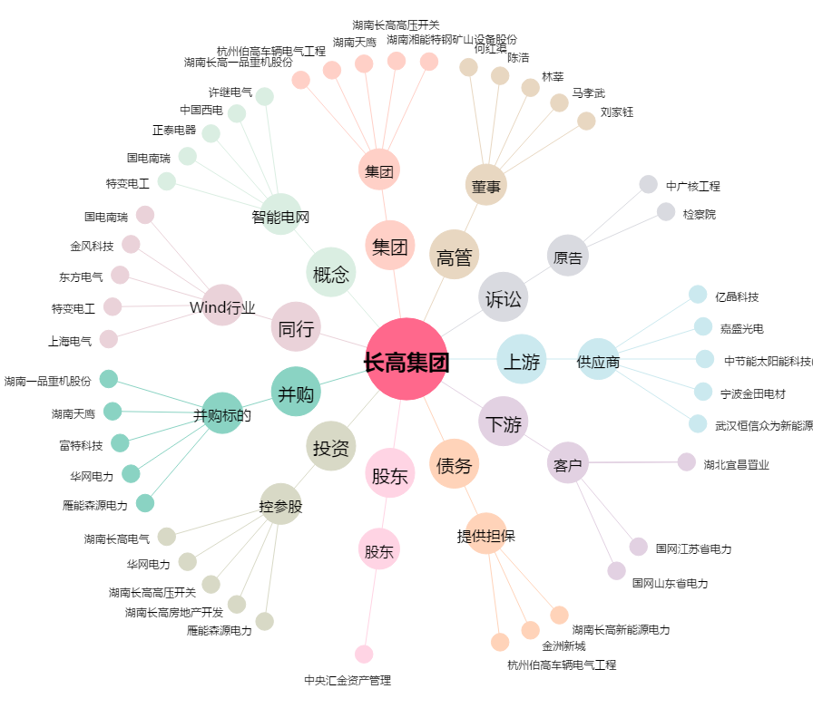
长高集团[002452.SZ] - 关系概览图

